Sheet1
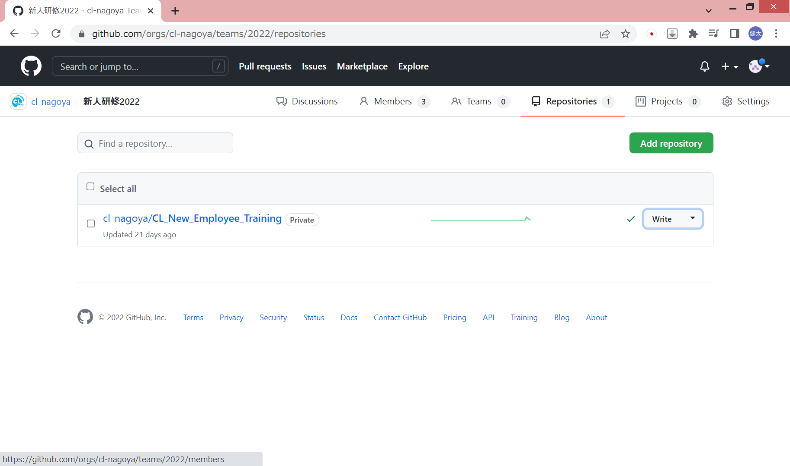
1. Organizationアカウント作成 |  |  | ※既に作成済みの場合は「2.チーム作成」から
 | GitHubにログイン→settingをクリック

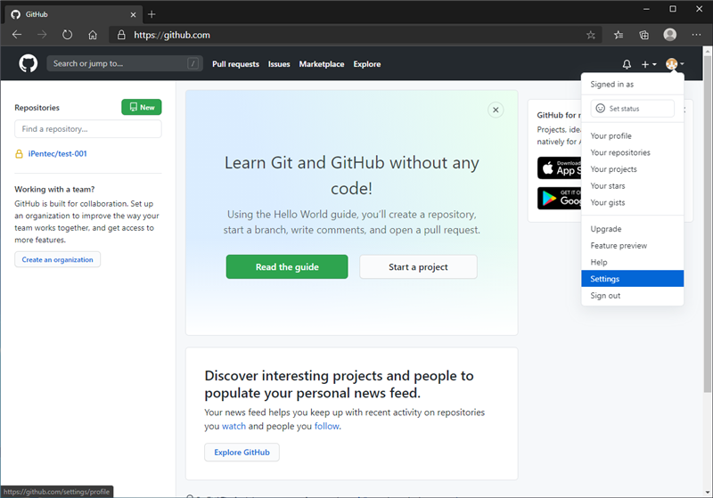

 | 左枠のOrganizationsをクリックし、New organizationをクリック

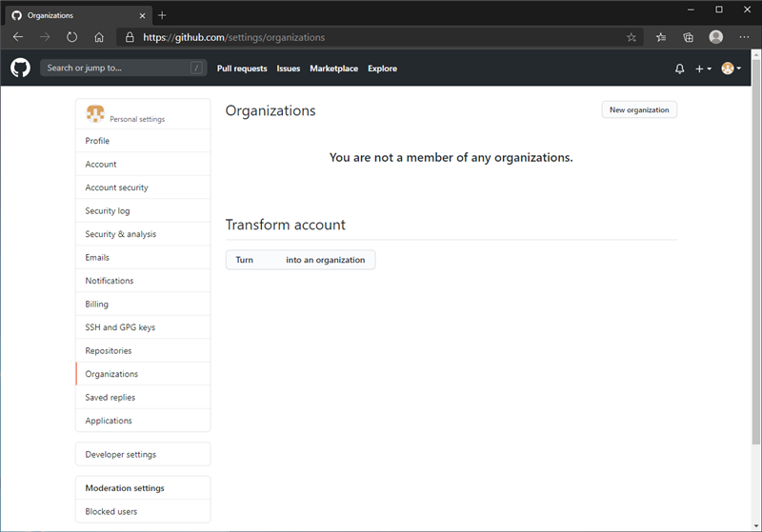

 | タダより安い物はないのでFreeを選択



 | Organization account name に作成したい組織のアカウント名
 | Contact email に組織の連絡先のメールアドレス
 |  | ※ 2021/3/13 This organization belongs to:は「My personal account」を選択
 | を入力してNextを押下する

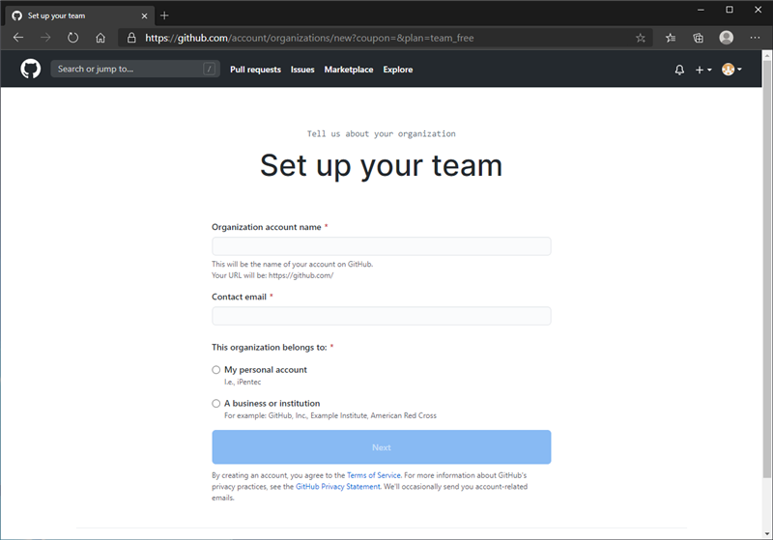

 | Complete setup を押下

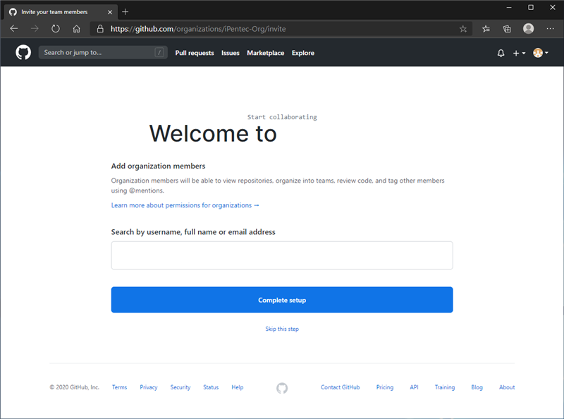

2. チーム作成
 | 自分のアカウントページから Your organzations をクリック

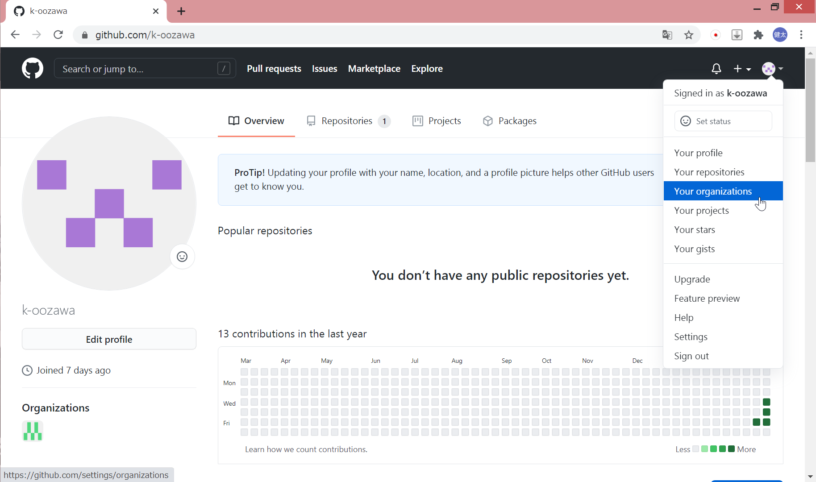

 | 1.で作成したOrganizationアカウントを選択

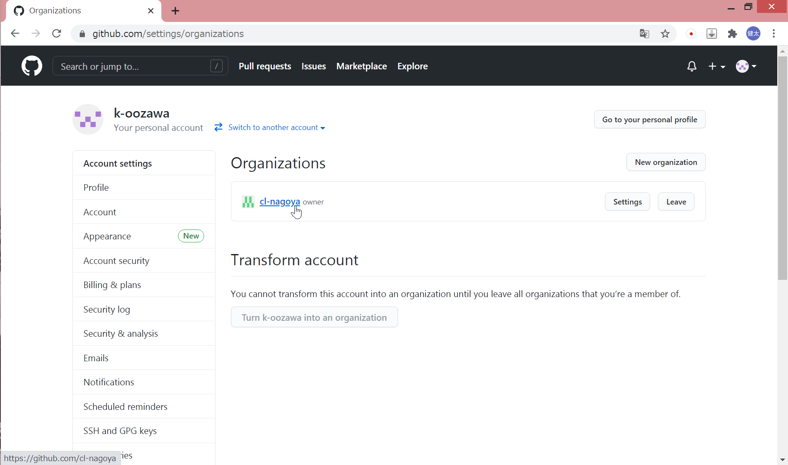

 | Teamをクリック

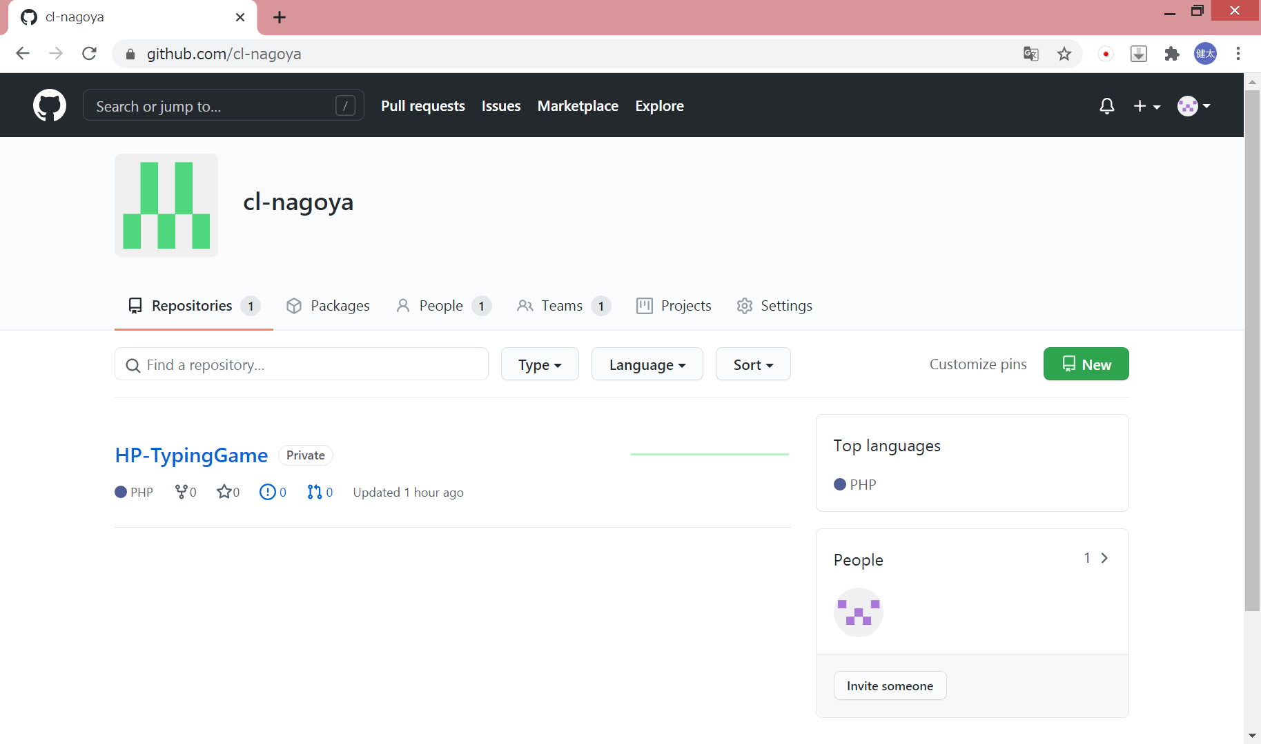

 | New Teamをクリック

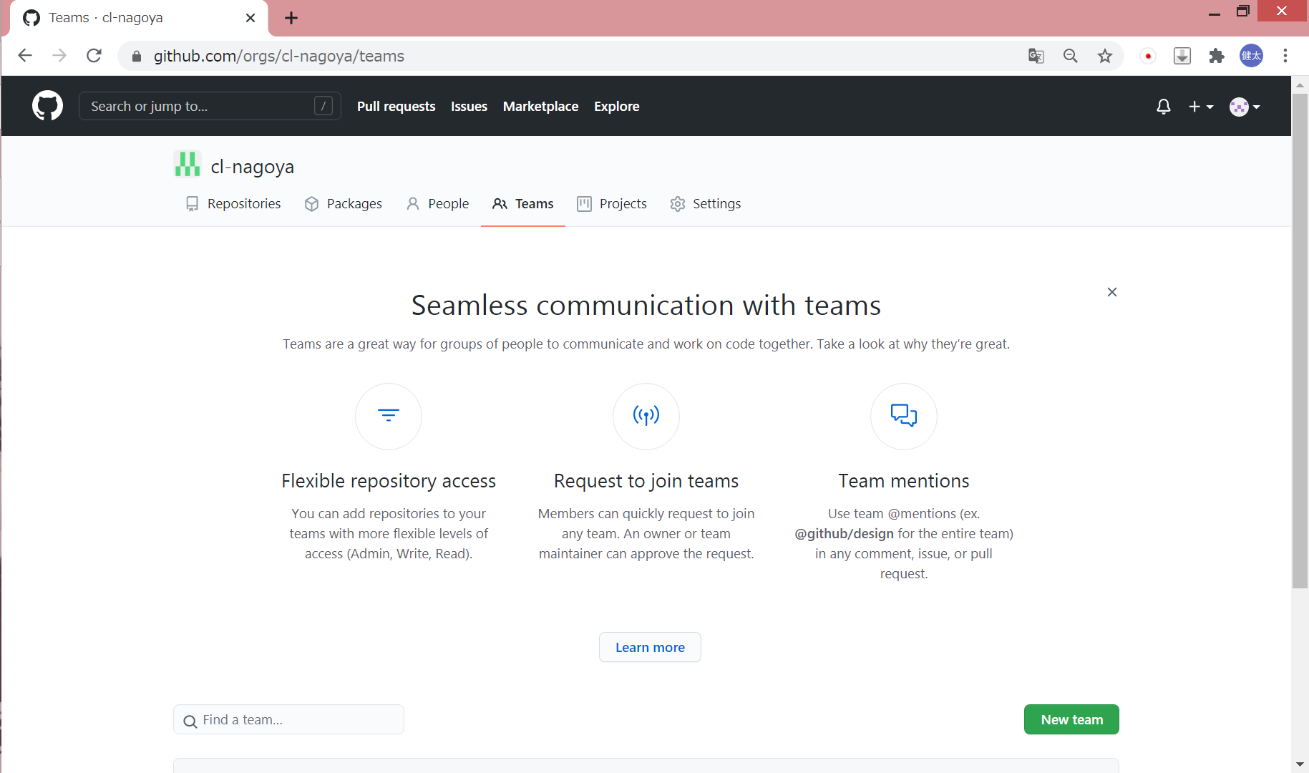

 | Team name にチーム名を入力して Create team を押下する

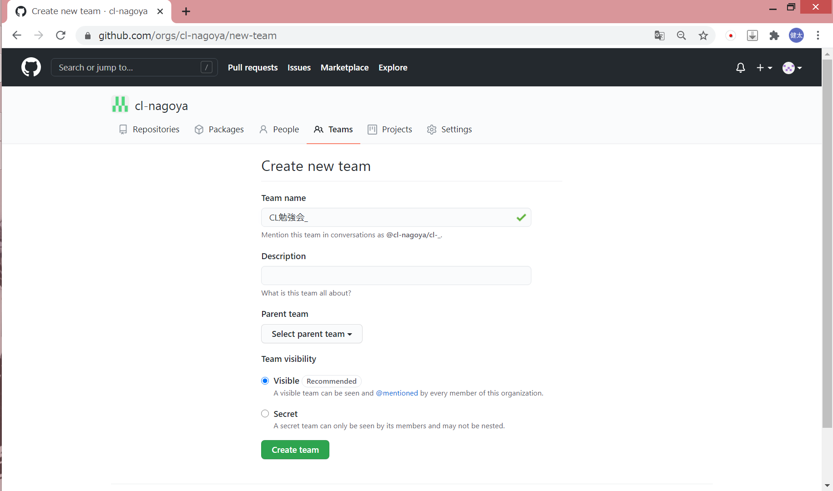

3. リモートリポジトリを作成
 | リポジトリを作成し、ソースをプッシュする

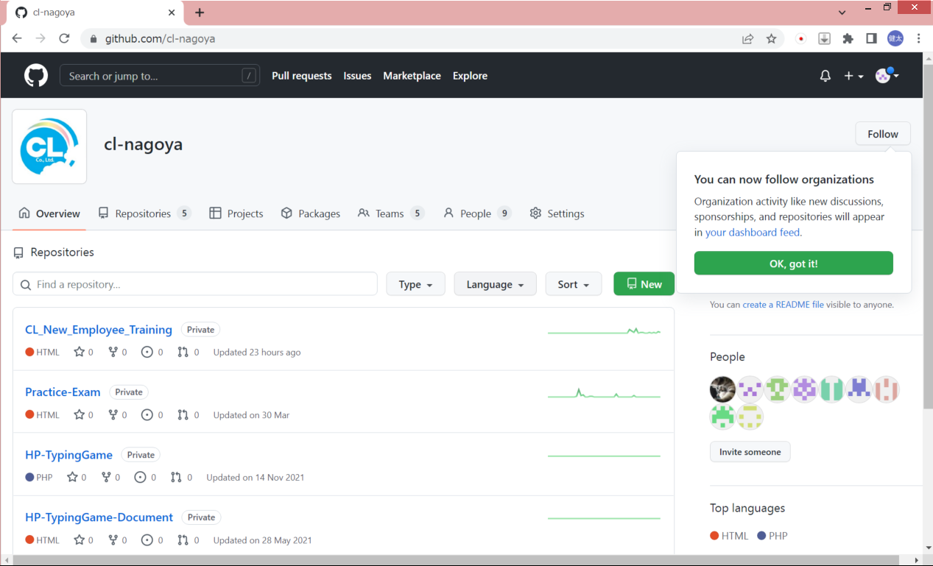

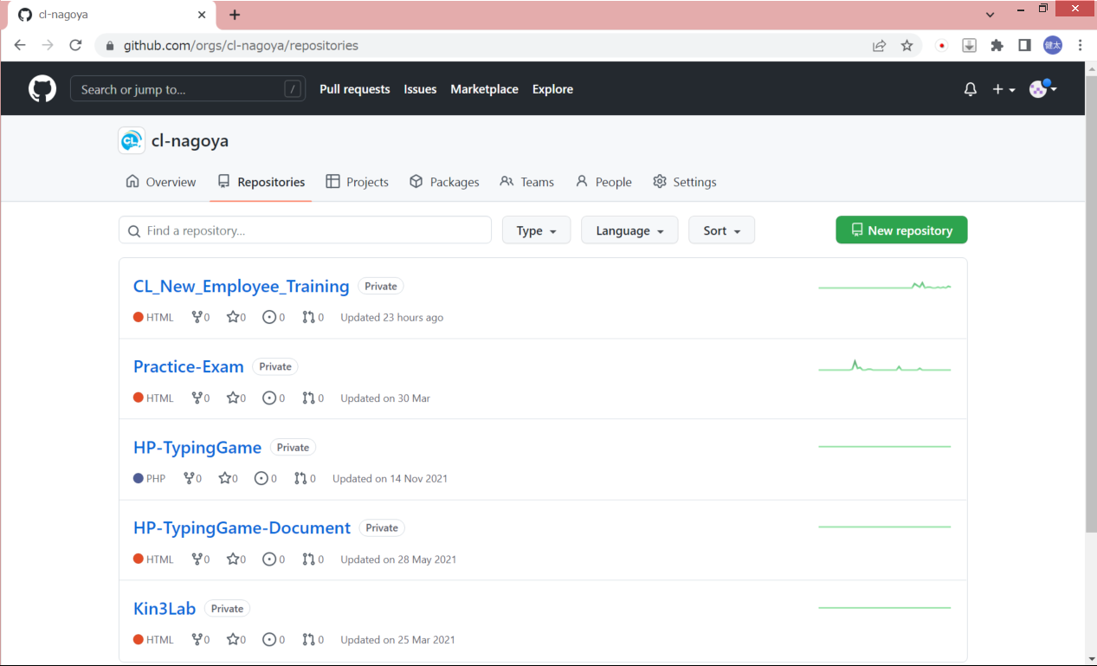

 | リボジトリ名を入力しCreate Repositoryを押下
 | ※Privateから変更しないこと！

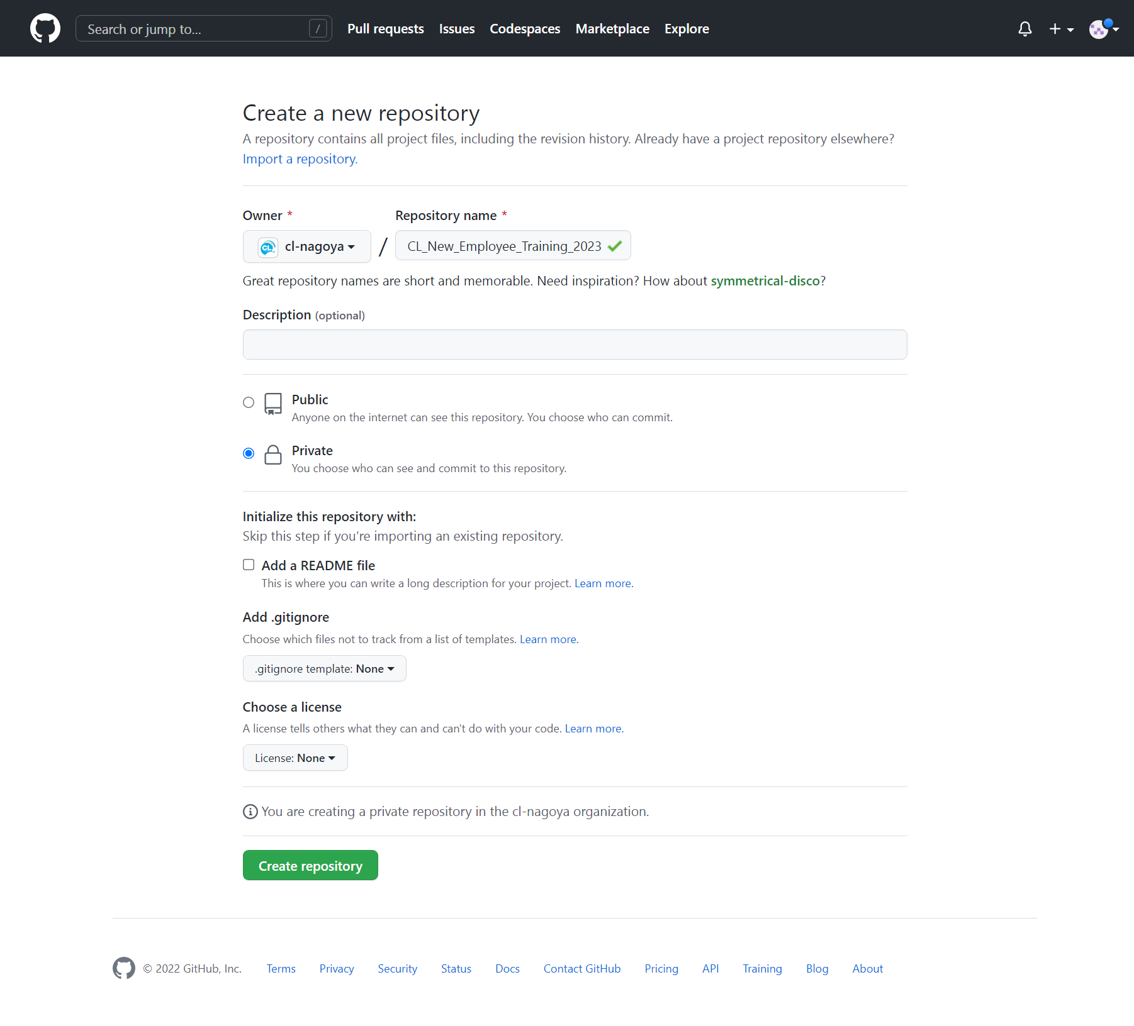

4. チームにリポジトリを紐づける
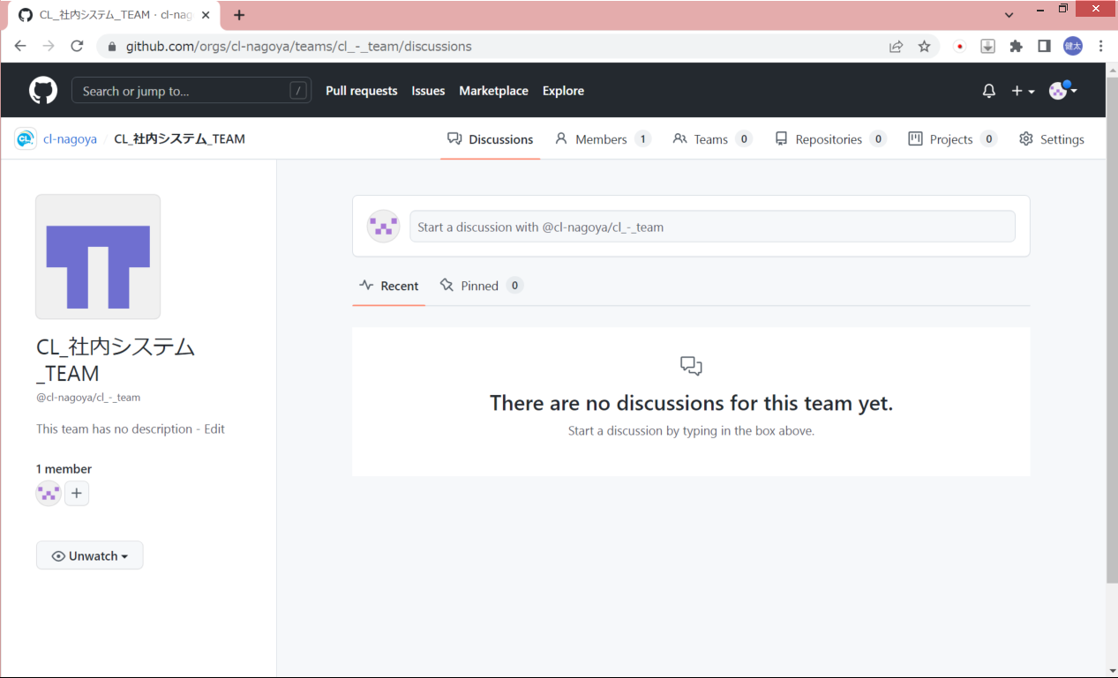

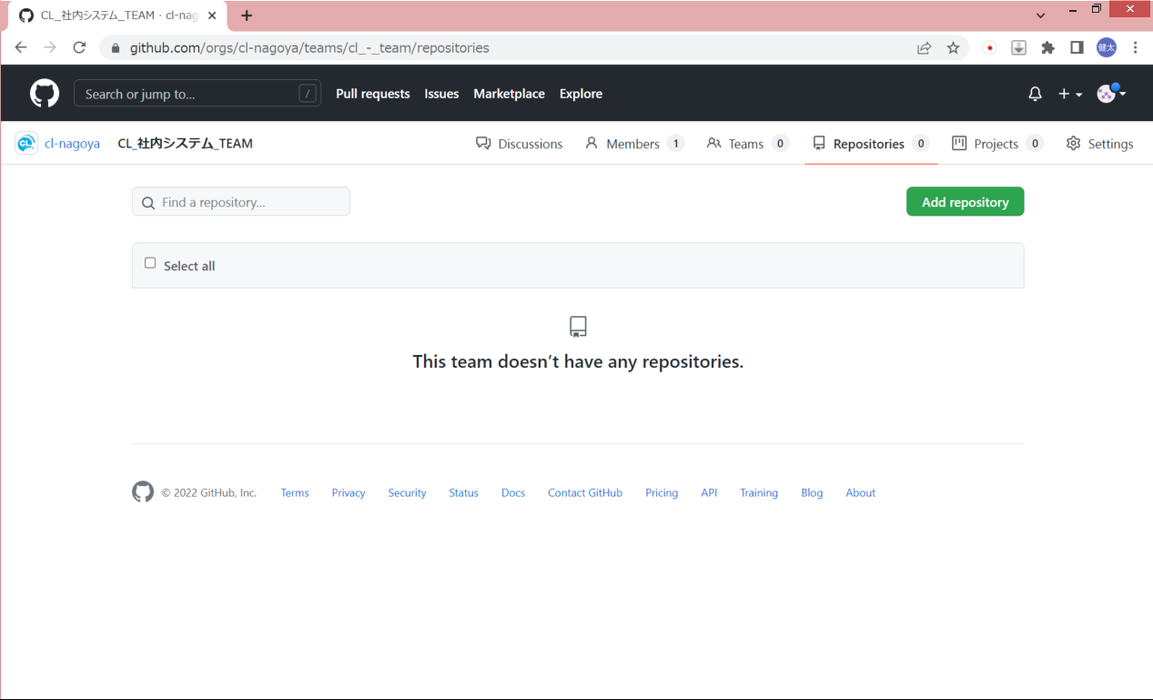

5. メンバーを招待
 | Organizationページの People をクリック

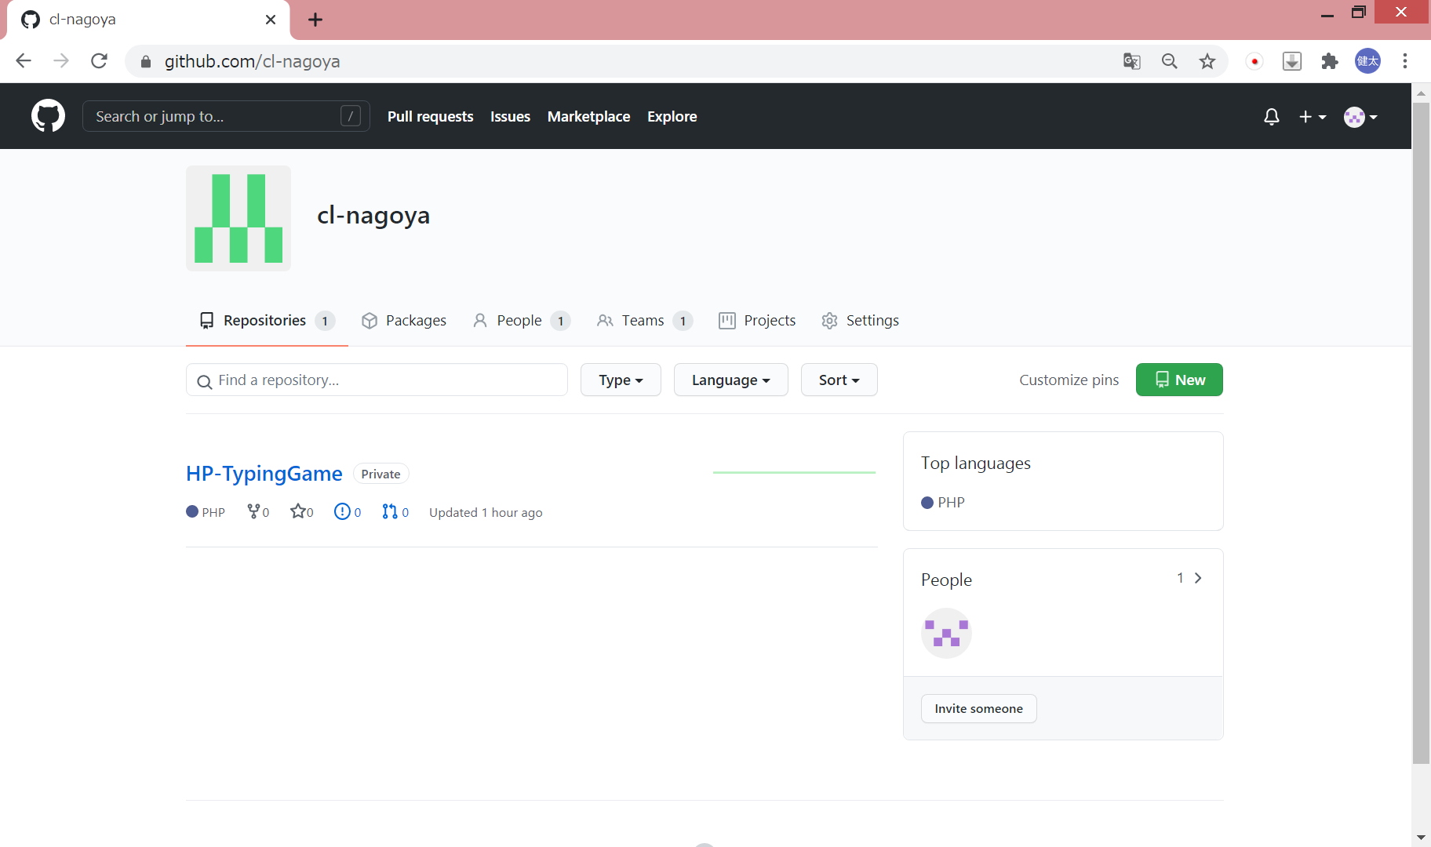

 | Invite member をクリック

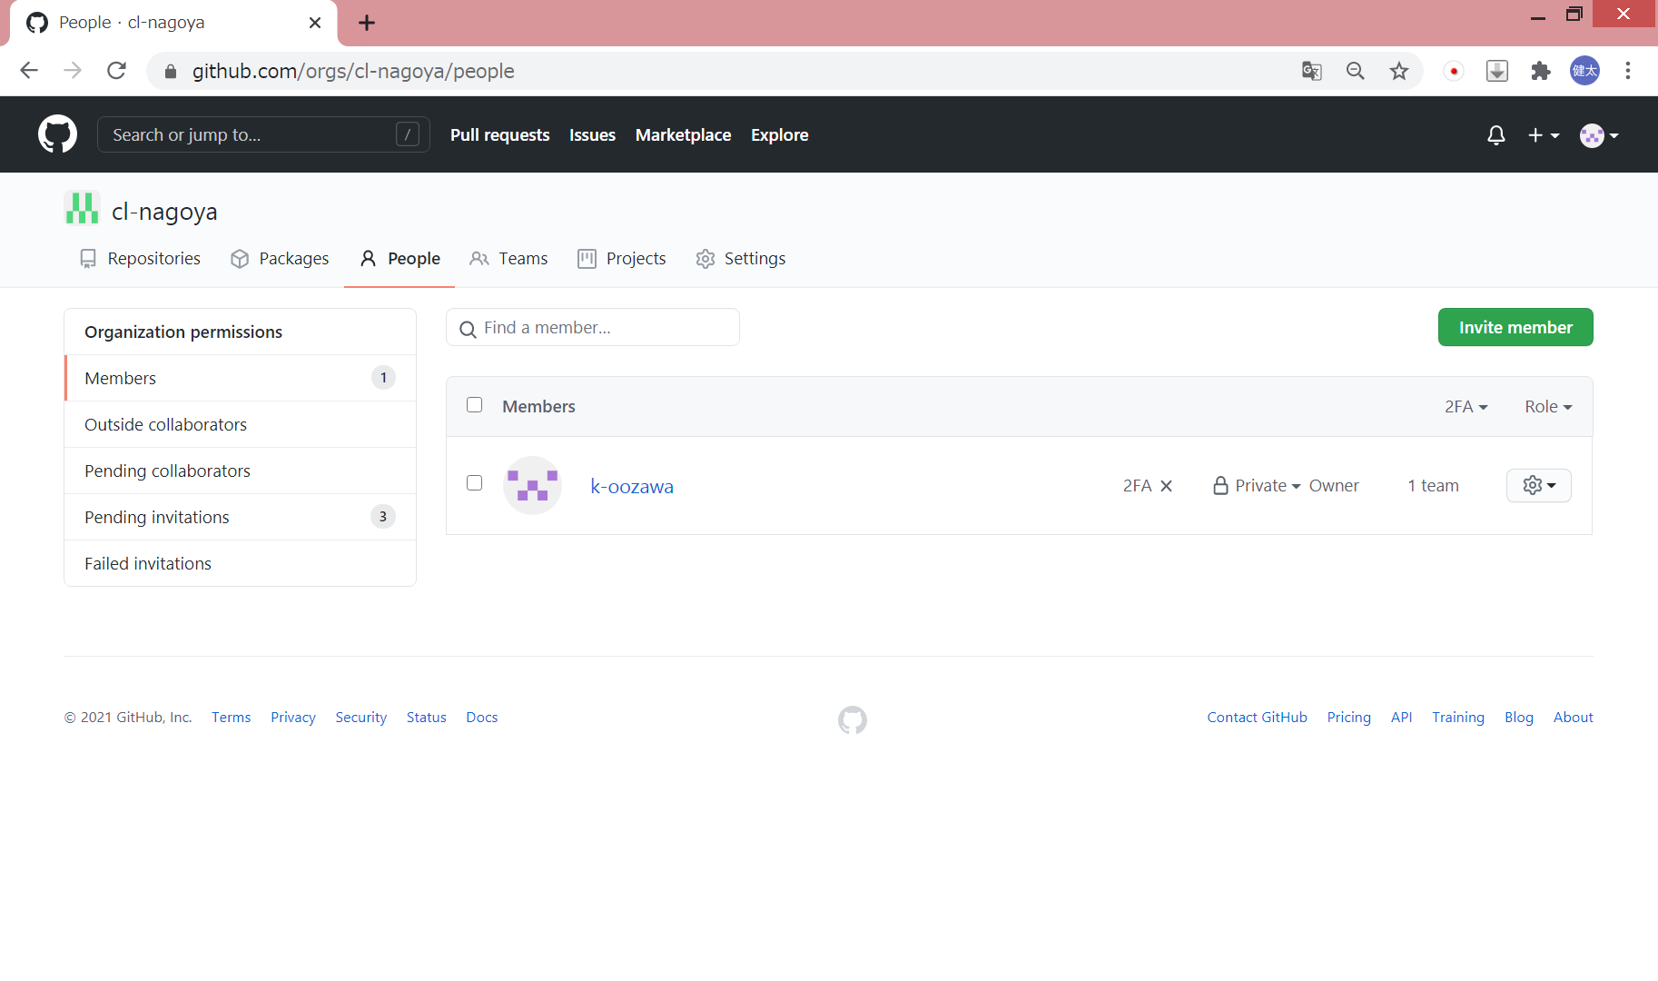

 | 招待したい相手のメールアドレスを入力し、Invite を押下する

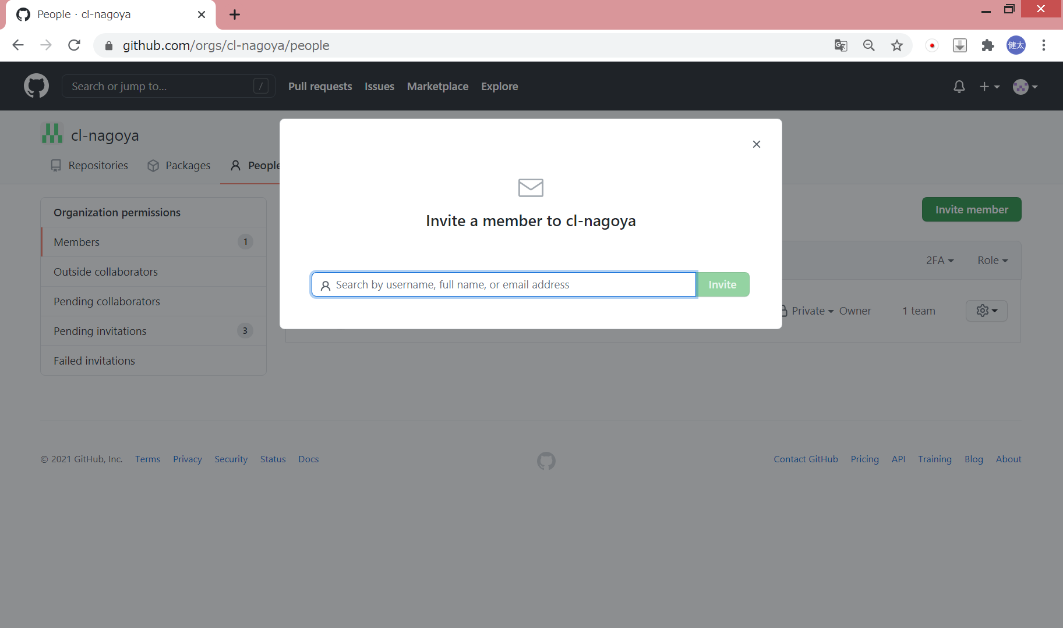

7. チーム作成後
 | メンバーを招待する

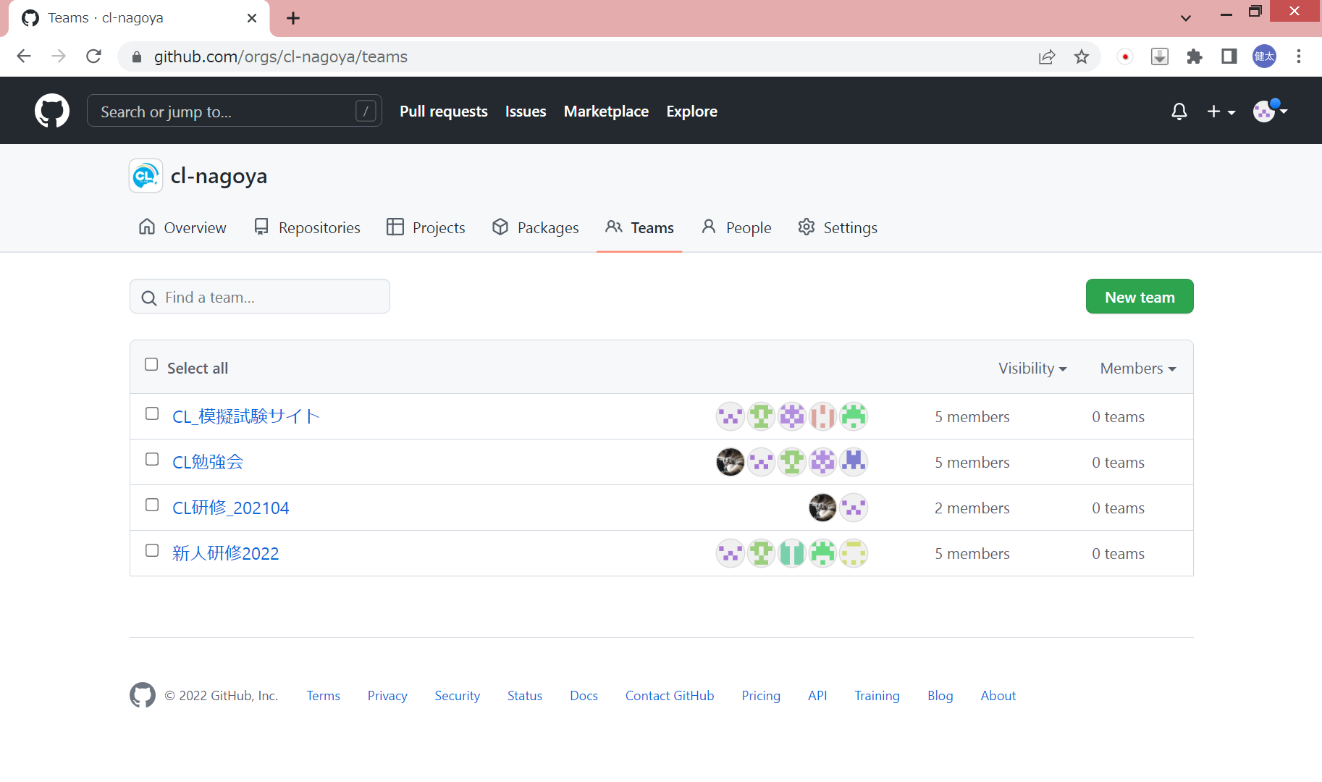

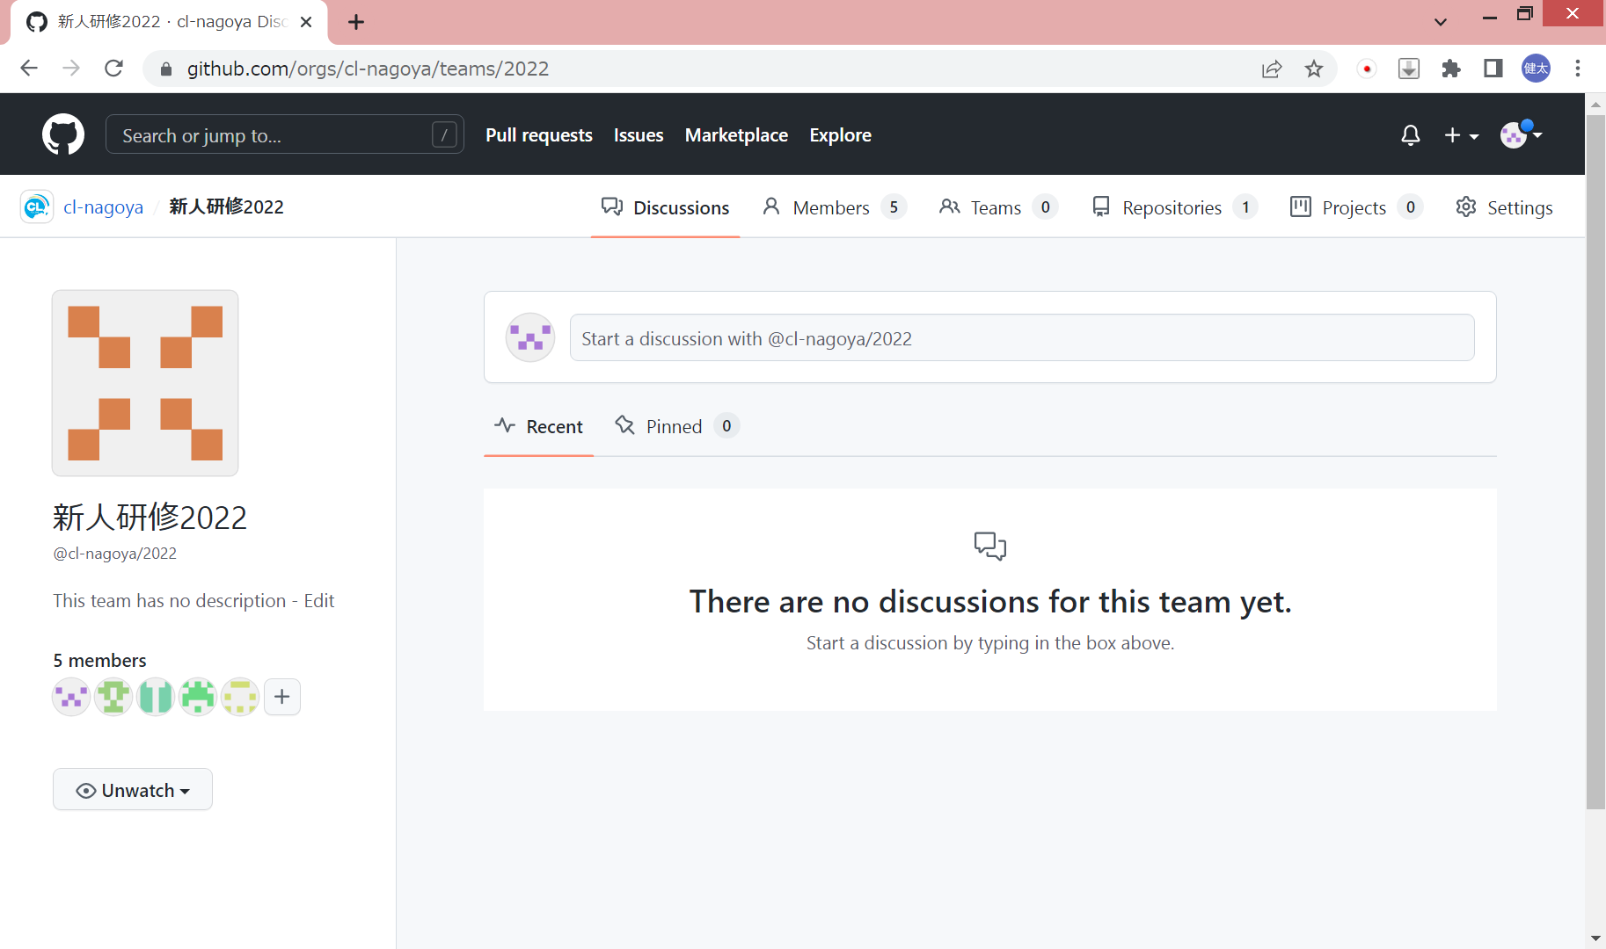

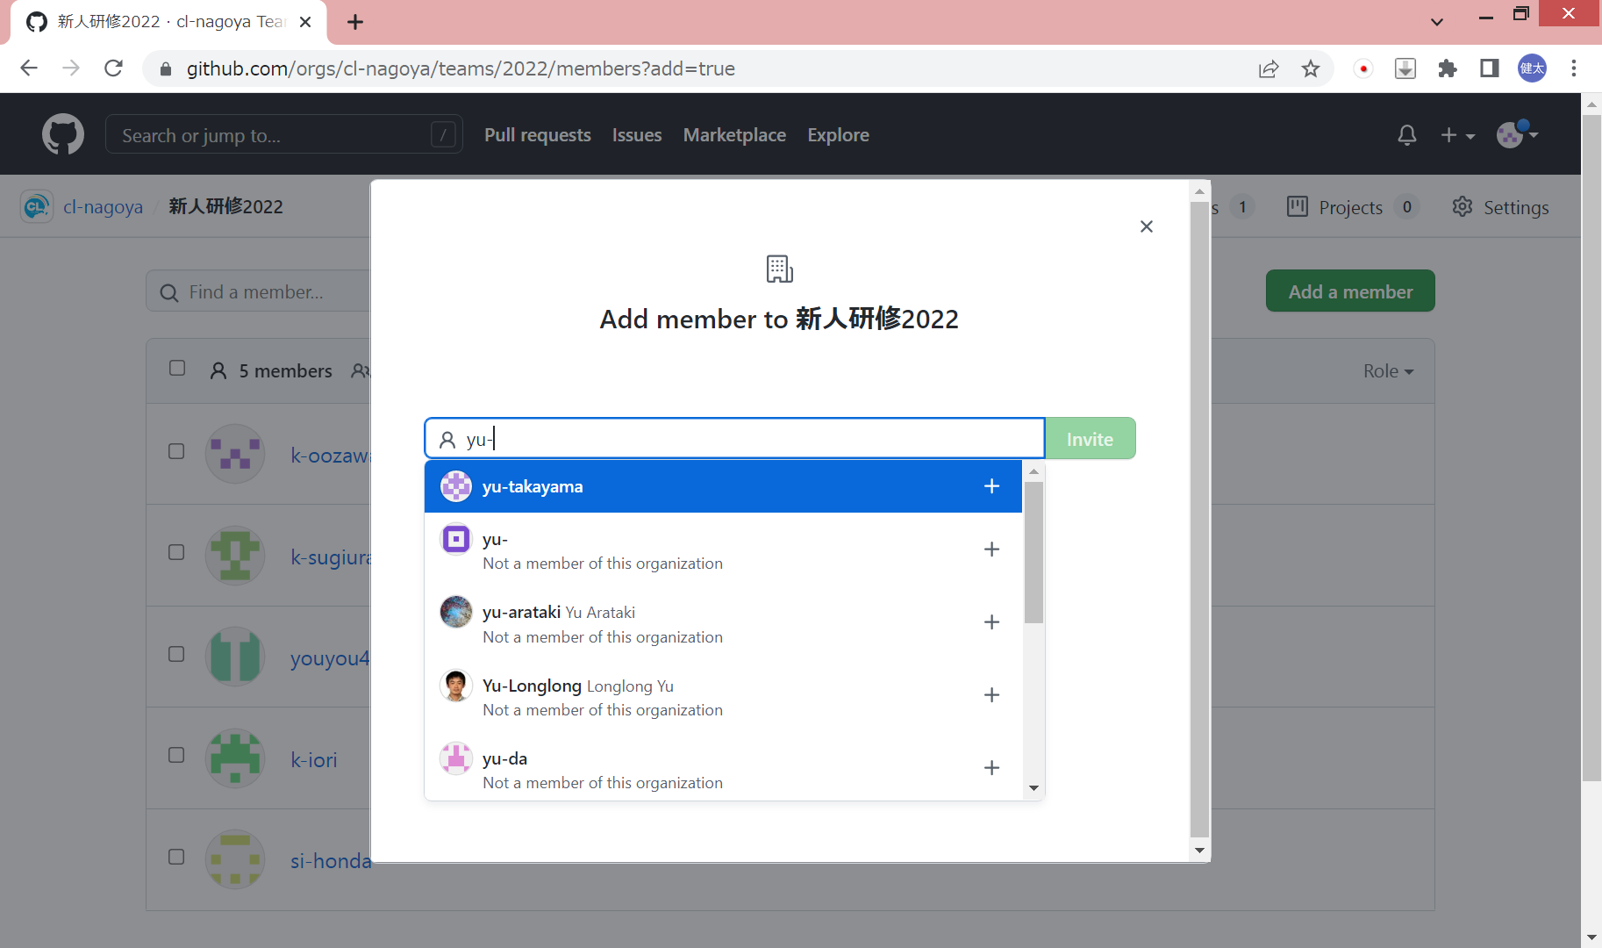

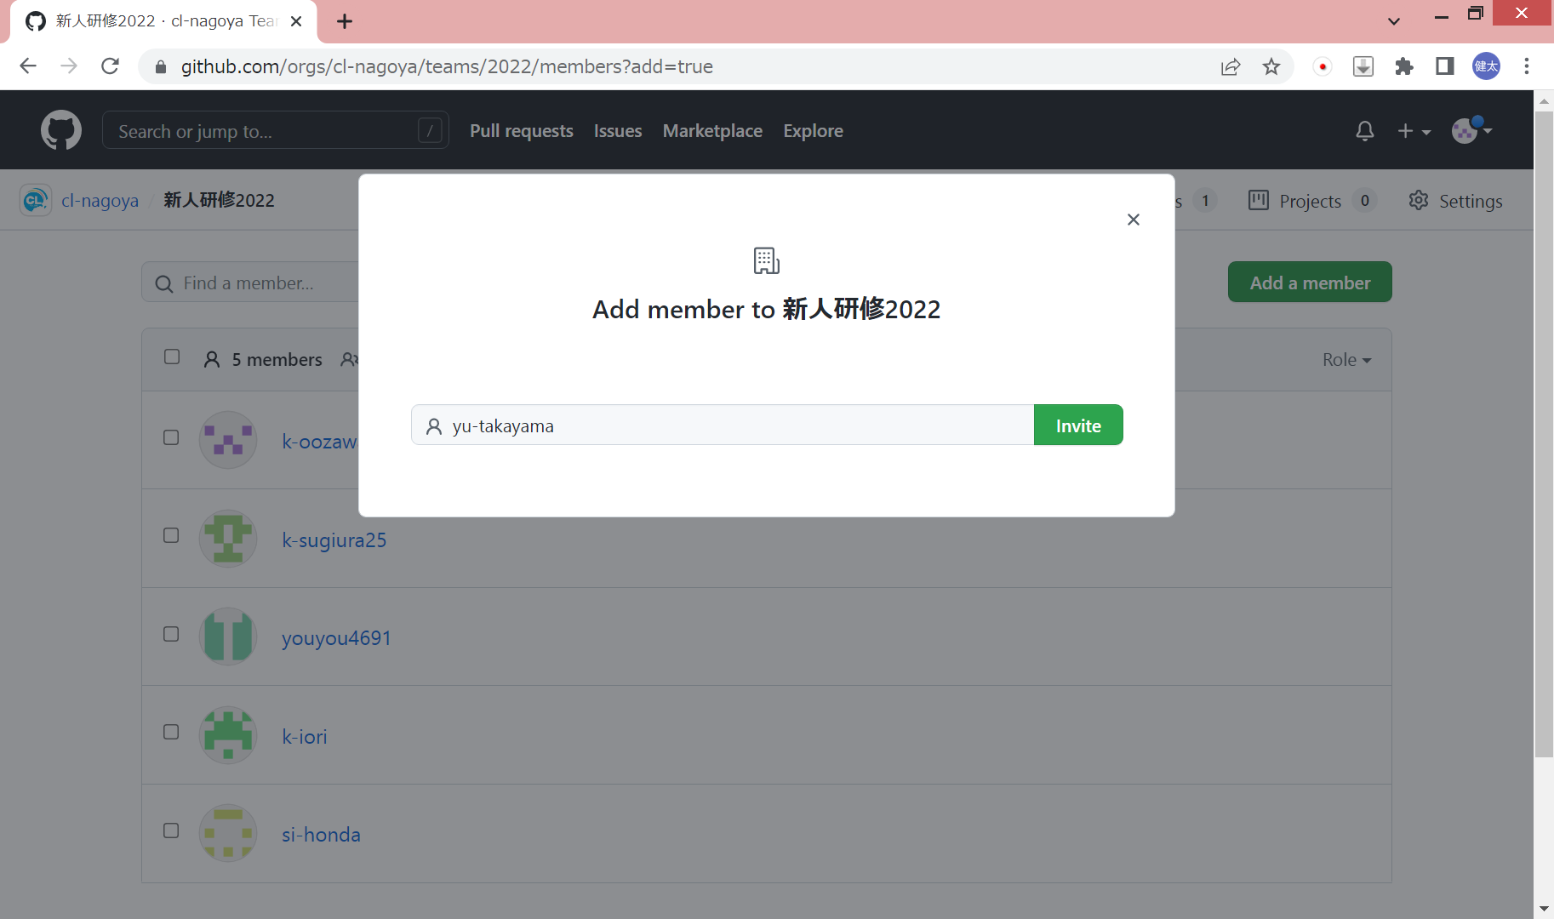

 | 権限をwriteに変更する

